상품제안서
타이틀리스트 PRO V1X 4구+자석싸바리 굿즈세트 | 상품코드: S43110

 |  |  |  |  |  |  | 02-713-8555 | www.synergygift.co.kr
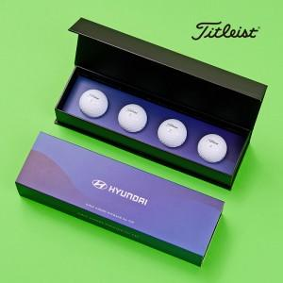

【상세/제작정보】 | 골프공 단면 + 슬라이딩케이스 + 간지 컬러인쇄 포함

【인쇄/포장옵션】 | 풀칼라 / 자석싸바리케이스

【공급단가】 | 수량 | 30~ | 100~ | 300~ | 500~ | 1,000~
*VAT별도 | 단가 | 34,840원 | 33,800원 | 32,200원 | 31,400원 | 30,900원

【상품 URL】 | https://www.synergygift.co.kr:443/src/goods_detail.php?gdno=43110

